营业执照
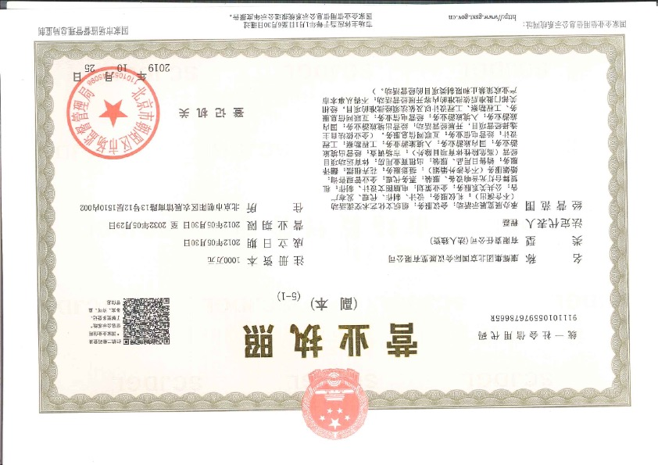

篷房+取暖设备
朝阳区宣传部篷房搭建报价
报价单位 |  | 康辉集团北京国际会议展览有限公司 |  | 报价人 | 张蓉蓉
报价有效期 |  | 2022年1月5日-3月30日 |  | 报价人电话 | 18910900023
报价时间 |  | 2022-01-11 |  | 报价人邮箱 | zhangrongrong@cct.cn
项目名称 |  | 朝阳区宣传部篷房搭建
使用地点 |  | 北京市朝阳区朝阳公园东2-3门
投放使用周期 |  | 2022年1月18日、22日-（2天） 2022年2月04日（1天） 2022年2月20日（1天） 2022年3月04日（1天） 2022年3月14日（1天）
投入使用天数 |  | 6天
序号 | 项目 |  | 描述 |  | 单价 | 数量 | 单位 | 总价 | 备注
1 | 集结区 篷房搭建 |  | 高端篷房租赁搭建 规格：30*45*4 篷房搭建包含： 1.篷房内照明设施保障 2.人工现场组装及搭建 3.运输车辆（专用车辆运输+叉车装卸） 4.拆装（拆卸后场地复原） |  | 180 | 1350 | 平米 | 243,000
2 | 志愿者休息区 篷房搭建 |  | 高端篷房租赁搭建 规格：15*15*4 篷房搭建包含： 1.篷房内照明设施保障 2.人工现场组装及搭建 3.运输车辆（专用车辆运输+叉车装卸） 4.拆装（拆卸后场地复原） |  | 180 | 225 | 平米 | 40,500 | 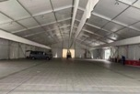
3 | 工作人员 休息区篷房搭建 |  | 高端篷房租赁搭建 规格：24*8*3 篷房搭建包含： 1.篷房内照明设施保障 2.人工现场组装及搭建 3.运输车辆（专用车辆运输+叉车装卸） 4.拆装（拆卸后场地复原） |  | 180 | 192 | 平米 | 34,560 | 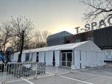
4 | 隔离区 帐篷搭建 |  | 高端篷房租赁搭建 规格：（3*3*2.5）*2 篷房搭建包含： 1.篷房内照明设施保障 2.人工现场组装及搭建 3.运输车辆（专用车辆运输+叉车装卸） 4.拆装（拆卸后场地复原） |  | 3000 | 2 | 顶 | 6,000 | 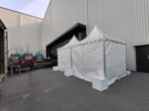
5 | 保洁人员 休息区帐篷搭建 |  | 高端篷房租赁搭建 规格：（3*3*2.5）*2 篷房搭建包含： 1.篷房内照明设施保障 2.人工现场组装及搭建 3.运输车辆（专用车辆运输+叉车装卸） 4.拆装（拆卸后场地复原） |  | 3000 | 2 | 顶 | 6,000 | 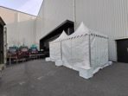
6 | 取暖设备 大功率空调 |  | 高功率空调租赁 周期：1.21-3.13； 包含： 1、运输安装 2、技术工人调试 3、拆装 使用区域：集结区篷房区 |  | 8000 | 6 | 台 | 48,000 | 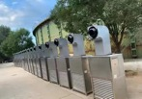
7 | 取暖设备 小功率空调 |  | 高功率空调租赁 周期：1.21-3.13； 包含： 1、运输安装 2、技术工人调试 3、拆装 数量使用说明： 1、 志愿者休息区：6台 2、 工作人员休息区：6台 3、 防疫区：2台 4、 保洁休息区：1台 |  | 4000 | 15 | 台 | 60,000 | 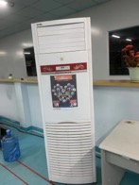
8 | 集结区 篷房PVC挡风帘 |  | PVC挡风帘 规格2.4m*6组 集结点篷房（4组） 志愿者篷房（1组） 工作人员篷房（1组） |  | 1500 | 6 | 组 | 9,000 | 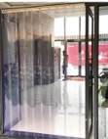
9 | 值班人员 |  | 篷房工程人员3人*6天 |  | 500 | 18 | 天 | 9,000
合计 |  |  |  |  |  |  |  | 456,060

红外测温设备
朝阳区宣传部篷房相关搭建报价
报价单位 |  | 康辉集团北京国际会议展览有限公司 |  | 张蓉蓉
报价有效期 |  | 2022年1月5日-3月30日 |  | 18910900023
报价时间 |  | 2022-01-11 |  | zhangrongrong@cct.cn
项目名称 |  | 朝阳区宣传部篷房搭建
使用地点 |  | 北京市朝阳区朝阳公园东2-3门
投放使用周期 |  | 2022年1月18日、22日-（2天） 2022年2月04日（1天） 2022年2月20日（1天） 2022年3月04日（1天） 2022年3月14日（1天）
投入使用天数 |  | 6天
序号 | 项目 |  | 描述 | 单价 | 数量 | 单位 | 总价 | 备注
1 | 红外测温设备租赁 |  | 移动热成像红外测温配套设备包含： 1.红外线摄像头仪器 2.高清显示屏 3.不锈钢立体支架 4.成像语音播报 | 15000 | 11 | 台 | 165,000 | 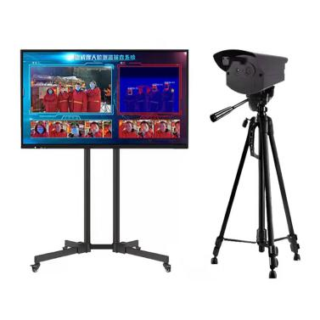 使用场地划分： 1、 朝阳公园东3停车场：4台（集结区篷房使用） 2、 朝阳公园东5停车场：2台 3、 全国农业展览馆：3台 4、 中国国际展览中心：2台 备： 朝阳公园东3备手持体温枪6台 全国农业展览馆备手持体温枪2台 中国国际展览中心：1台 朝阳公园东5停车场：1台
合计 |  |  |  |  |  |  | 165,000

导向标识
朝阳区宣传部篷房相关搭建报价
报价单位 |  | 康辉集团北京国际会议展览有限公司 |  | 报价人 | 张蓉蓉
报价有效期 |  | 2022年1月5日-3月30日 |  | 报价人电话 | 18910900023
报价时间 |  | 2022-01-11 |  | 报价人邮箱 | zhangrongrong@cct.cn
项目名称 |  | 朝阳区宣传部篷房搭建
使用地点 |  | 北京市朝阳区朝阳公园东2-3门
投放使用周期 |  | 2022年1月18日、22日-（2天） 2022年2月04日（1天） 2022年2月20日（1天） 2022年3月04日（1天） 2022年3月14日（1天）
投入使用天数 |  | 6天
序号 | 项目 |  | 描述 |  | 单价 | 数量 | 单位 | 总价 | 备注
1 | 导向标识 |  | 不锈钢支架指示牌 规格：100*140cm 材质：高清晰喷绘车贴覆亚膜裱5mm高密度PVC裁切成品，配不锈钢支架 位置说明： 主入口、集结区域、安检区域、隔离区域、分流出口、公共卫生间区域； |  | 1000 | 6 | 套 | 6,000 | 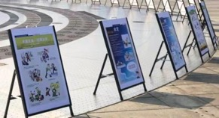
2 |  |  | 检测通道指示牌 规格：70*120cm 材质：高清晰喷绘车贴覆亚膜裱5mm高密度PVC鱼线吊装 |  | 240 | 4 | 个 | 960
3 |  |  | 导向背景板 规格：3*3m*2块 材质：UV宝丽布+桁架,5m宽幅，黑底材质+无味（环保）油墨 |  | 180 | 18 | 平米 | 3,240 | 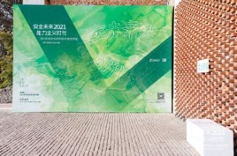
4 |  |  | 功能区域指示牌 规格：30*40cm 材质：高清晰喷绘车贴覆亚膜裱5mm高密度PVC |  | 130 | 6 | 个 | 780
5 |  |  | 地贴 规格：10*10cm 材质：可移除不干胶雕刻 |  | 2 | 1000 | 个 | 2,000
6 |  |  | 一米线 |  | 50 | 100 | 根 | 5,000
合计 |  |  |  |  |  |  |  | 17,980

桌椅租赁
朝阳区宣传部篷房相关搭建报价
报价单位 |  | 康辉集团北京国际会议展览有限公司 |  | 报价人 | 张蓉蓉
报价有效期 |  | 2022年1月5日-3月30日 |  | 报价人电话 | 18910900023
报价时间 |  | 2022-01-11 |  | 报价人邮箱 | zhangrongrong@cct.cn
项目名称 |  | 朝阳区宣传部篷房搭建
使用地点 |  | 北京市朝阳区朝阳公园东2-3门
投放使用周期 |  | 2022年1月18日、22日-（2天） 2022年2月04日（1天） 2022年2月20日（1天） 2022年3月04日（1天） 2022年3月14日（1天）
投入使用天数 |  | 6天
序号 | 项目 |  | 描述 |  | 单价 | 数量 | 单位 | 总价 | 备注
1 | 桌椅租赁 |  | 白色折叠椅子 规格：440*460*800 1、 运输到制定地点 2、 按要求摆放 3、 结束后撤离现场 4、 使用时长：6天 注：如丢失每把椅子按照50元赔付 |  | 30 | 1000 | 把 | 30,000 | 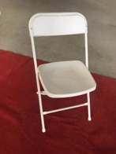 使用位置： 朝阳公园东2-3 1、 集结区篷房：30把 2、 志愿者休息区：200把 3、 工作人员休息区：150把 4、 隔离区帐篷：10把 5、 保洁人员休息区：10把 合计：400把 农展馆：300把 老国展：300把
2 |  |  | IBM桌 规格：1.8*0.6*0.75 1、 配有白色桌布 2、 运输到制定地点 3、 按要求摆放 4、 结束后撤离现场 5、 使用时长：6天 注：如丢失每张桌子400元赔付 |  | 300 | 58 | 张 | 17,400 | 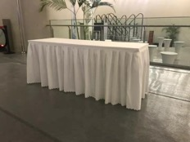 使用位置： 朝阳公园东2-3 1、 集结区篷房：6张 2、 志愿者休息区：16张 3、 工作人员休息区：20张 4、 隔离区帐篷：2张 5、 保洁人员休息区：2张 合计：46张 农展馆：6张 老国展：6张
3 | 装卸人工 |  | 朝阳公园10人 农展馆：10人 老国展：10人 |  | 300 | 30 | 人 | 9,000
合计 |  |  |  |  |  |  |  | 56,400

